Бланк-заказа
Наименование | Срок годности | Вес | Количество в коробке, шт(кг) | Изображение (фото)

Русские традиции
РУССКАЯ ПАСТИЛА яблочная (Белёвская пастила)
Русская пастила яблочная Классическая (БЕЛЁВСКАЯ ПАСТИЛА - тот же рецепт и состав) | 4 месяца | 350г | 288
Яблочные Хрустики из пастилы |  |  |  | 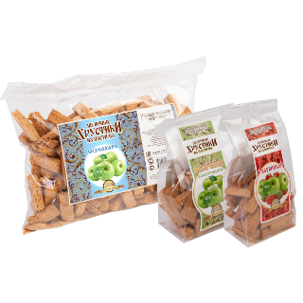
Яблочные Хрустики из пастилы | 6 месяцев | 80г | 95
 | 6 месяцев | 250г | 253
 | 6 месяцев | 500г | 500
Яблочные Хрустики из пастилы с Клюквой | 6 месяцев | 80г | 95
 | 6 месяцев | 250г | 253
 | 6 месяцев | 500г | 500
Яблочные Хрустики из пастилы с Клубникой | 6 месяцев | 80г | 95
 | 6 месяцев | 250г | 253
 | 6 месяцев | 500г | 500
Яблочные Хрустики из пастилы Без сахара | 6 месяцев | 80г | 95
 | 6 месяцев | 250г | 253
 | 6 месяцев | 500г | 500
Яблочные Хрустики из пастилы Ассорти из ягод Без сахара | 6 месяцев | 80г | 95
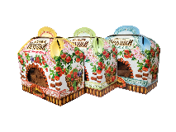
 | 6 месяцев | 250г | 253
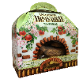
 | 6 месяцев | 500г | 500
Хрустящие печушки
Хрустящие печушки Яблочные | 6 месяцев | 50г | 95
Хрустящие печушки Ассорти (Лесные ягоды) | 6 месяцев | 50г | 95
Хрустящие печушки яблочные Без сахара | 6 месяцев | 50г | 95
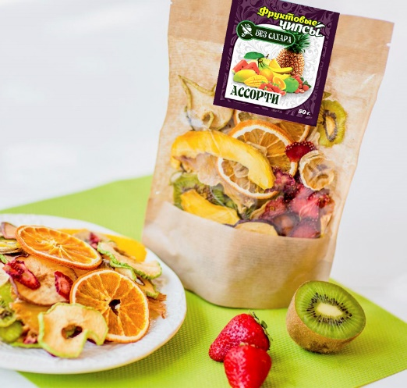
Фруктовые чипсы
Фруктовые чипсы Банан | 12 месяцев | 30г | 76
Фруктовые чипсы Груша | 12 месяцев | 20г | 76
Фруктовые чипсы Апельсин | 12 месяцев | 20г | 76
Фруктовые чипсы Ананас | 12 месяцев | 20г | 143
Фруктовые чипсы Клубника | 12 месяцев | 10г | 177
Фруктовые чипсы Ассорти | 12 месяцев | 50г | 230
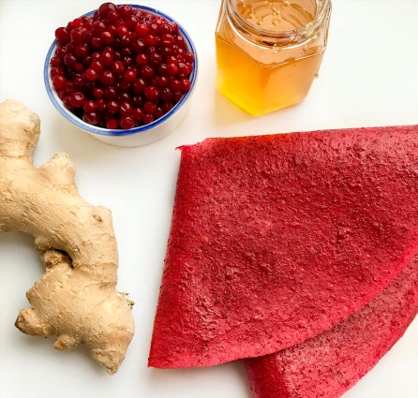
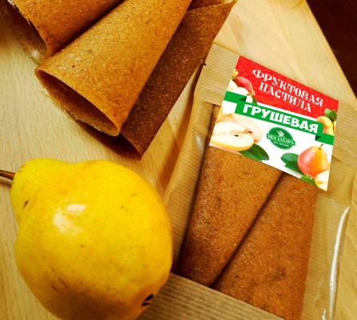
Фруктовая пастила
Фруктовая пастила Брусника-Имбирь-Мед | 12 месяцев | 35г | 168
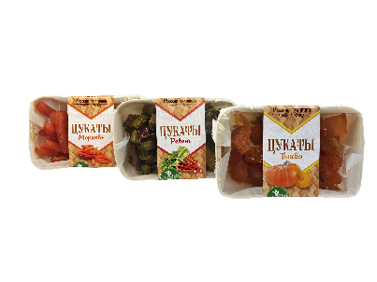
Фруктовая пастила Клубника с Мёдом | 12 месяцев | 35г | 168
Фруктовая пастила Малина-Банан | 12 месяцев | 35г | 168
Фруктовая пастила Дыня-Банан-Орех | 12 месяцев | 35г | 168
Фруктовая пастила Груша-Яблоко-Лимон | 12 месяцев | 35г | 151
Цукаты
Цукаты "Русские традиции" Тыква | 6 месяцев | 150г | 179
Цукаты "Русские традиции" Ревень | 6 месяцев | 150г | 179
Цукаты "Русские традиции" Морковь | 6 месяцев | 150г | 179
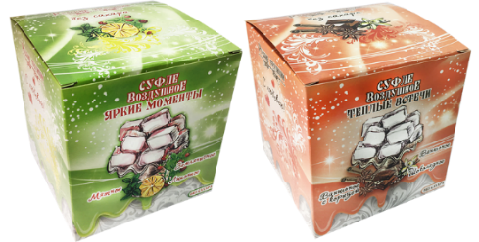
Воздушное суфле
Суфле "Тёплые встречи" (ваниль, шоколад, корица) | 6 месяцев | 150г | 119
Суфле "Яркие моменты" (земляника, мята, лимон) | 6 месяцев | 150г | 119
МАРМЕЛАД НАТУРАЛЬНЫЙ |  |  |  | 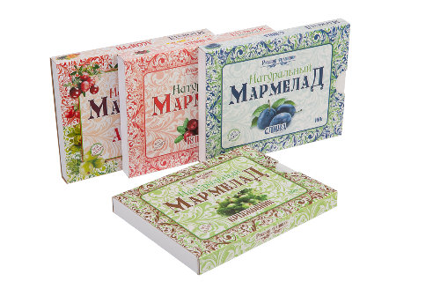
Мармелад натуральный Ассорти | 4 месяца | 160г | 131
Мармелад натуральный Детский яблочный | 4 месяца | 160г | 131
Мармелад натуральный с кусочками Апельсина | 4 месяца | 160г | 131
Мармелад натуральный Морковь-Имбирь-Лимон | 4 месяца | 160г | 131
Мармелад натуральный с кусочками Груши | 4 месяца | 160г | 131
Мармелад натуральный с кусочками Облепихи | 4 месяца | 160г | 143
Мармелад натуральный с кусочками Крыжовника | 4 месяца | 160г | 131
Мармелад натуральный с кусочками Клюквы | 4 месяца | 160г | 143
Мармелад натуральный с кусочками Чер. Смородины | 4 месяца | 160г | 131
ПОЛЕЗНЫЕ КОНФЕТЫ |  |  |  | 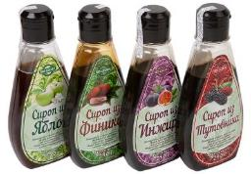 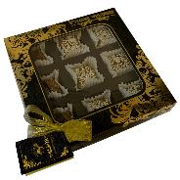
Полезные конфеты Кокос-кунжут от 8шт | 3 месяца | 100г | 130
Полезные конфеты Кунжут-корица от 8шт | 3 месяца | 100г | 130
Полезные конфеты Инжир-кешью от 8шт | 3 месяца | 100г | 149
Полезные конфеты Грецкий орех от 8шт | 3 месяца | 100г | 149
Полезные конфеты "Трюфель" от 8шт | 3 месяца | 100г | 149
Полезные конфеты "Горький миндаль" от 8шт | 3 месяца | 100г | 149
Полезные конфеты Ассорти | 3 месяца | 150г | 202
Сироп из фиников | 12 месяцев | 250г | 167
Сироп из тутовника | 12 месяцев | 250г | 167
ГОЗИНАКИ |  |  |  | 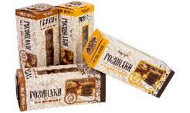
Гозинаки Постные | 4 месяца | 230г | 101
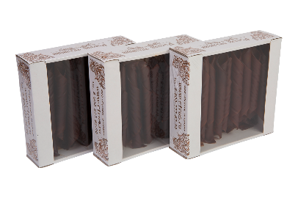
Гозинаки с Кунжутом | 4 месяца | 230г | 101
ТРАДИЦИОННАЯ СМОКВА |  |  |  | 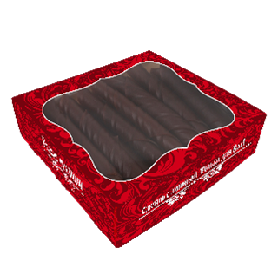
Смоква Ассорти | 6 месяцев | 420г | 298
Смоква Яблочная | 6 месяцев | 420г | 298
Смоква Яблочно-сливовая | 6 месяцев | 420г | 298
Смоква Яблочно-клюквенная | 6 месяцев | 420г | 298
Смоква Яблочно-абрикосовая | 6 месяцев | 420г | 298
Смоква Яблочно-вишневая | 6 месяцев | 420г | 298
Смоква Тыква-апельсин без сахара | 6 месяцев | 300г | 298
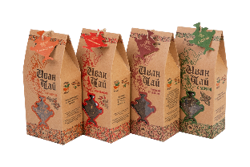
Смоква Морковь-грейпфрут без сахара | 6 месяцев | 300г | 298
ИВАН-ЧАЙ
Иван-чай с мятой | 2 года | 50г | 149
Кронштадтский зефир
Зефир "Зефирный городок "Ассорти" (ваниль, клюква, черника) | 6 месяцев | 380г | 127 | 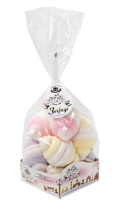 | 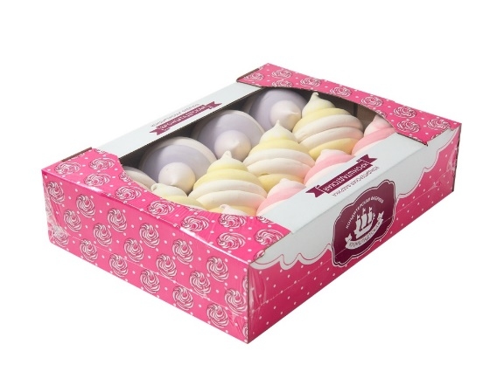
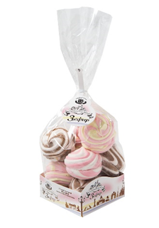
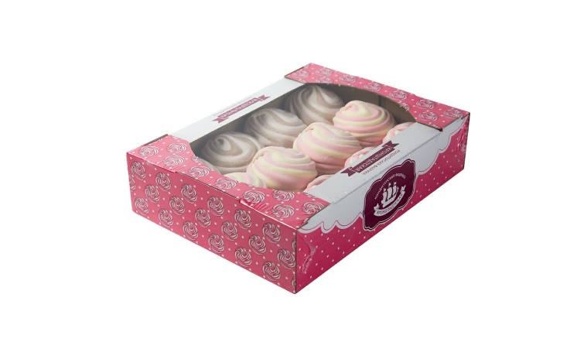
 | 6 месяцев | 500г | 183
Зефир "Зефиркино счастье "Ассорти" (шоколадно-сливочный, клубничный -сливочный, клубнично-банановый) | 6 месяцев | 380г | 119
 | 6 месяцев | 500г | 167
Зефир "Французский десерт" (кофе, апельсин, ананас, яблоко, черника, клубника) | 6 месяцев | 380г | 127
 | 6 месяцев | 500г | 159 | 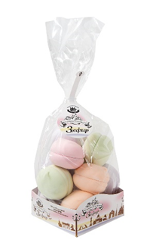 | 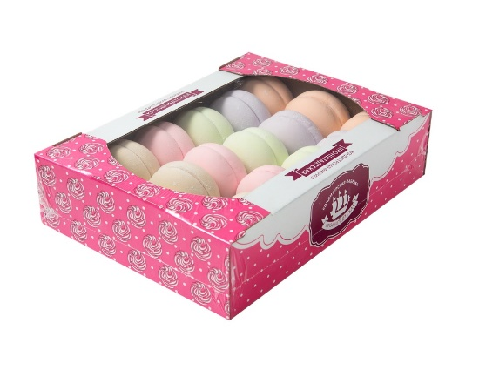
Зефир "Зефирное облачко" со вкусом мандарина, пломбира, шоколада, ч/смородины | 6 месяцев | 250г | 120 |  | 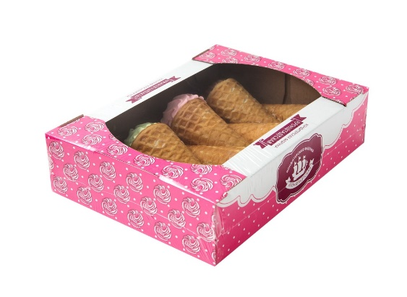
Зефир в вафельном рожке "Ассорти" со вкусом малины, пломбира, яблока, шоколада | 6 месяцев | 360г | 152
Зефир "Зефиркино счастье" с шоколадно-сливочным вкусом | 6 месяцев | 260г | 137 |  | 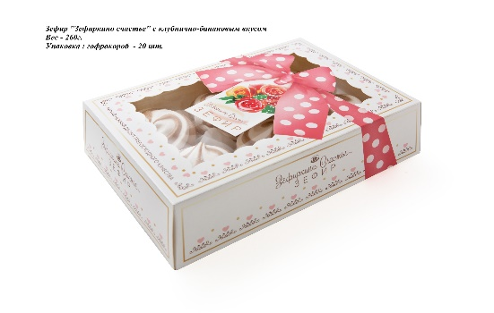
Зефир "Зефиркино счастье" с клубнично-банановым вкусом | 6 месяцев | 260г | 137
Зефир глазированный со вкусом ванили 180г | 6 месяцев | 180г | 121 |  | 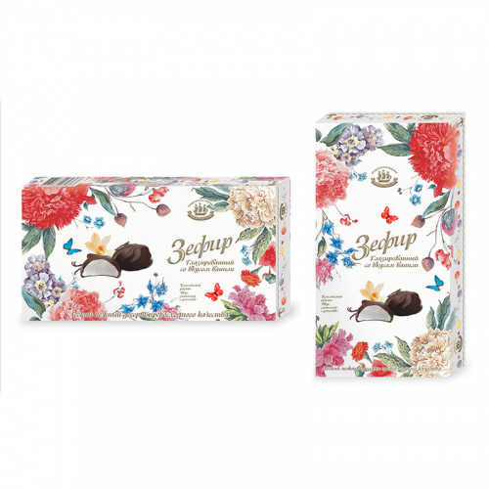
Мармеладная сказка
Мармелад в банке "Апельсин" | 3 месяца | 300г | 179 | 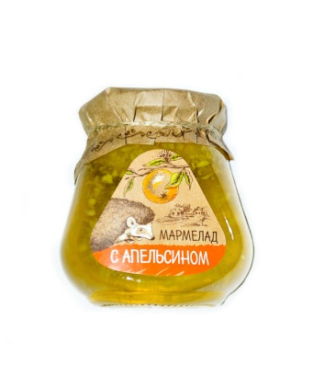 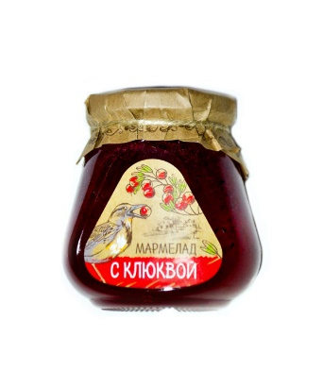 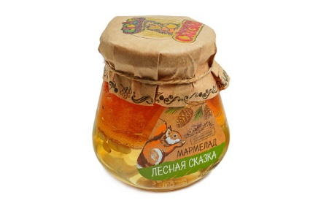 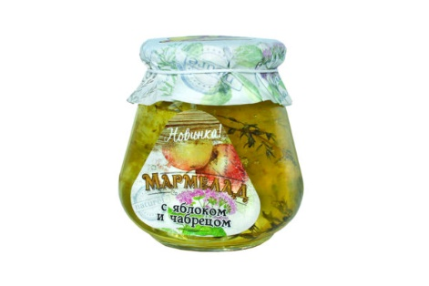
Мармелад в банке "Клюква" | 3 месяца | 300г | 179
Мармелад в банке "Лесная сказка" (кедровые орешки и сосновые шишки) | 3 месяца | 300г | 238
Мармелад в банке "Яблоко и чабрец" | 3 месяца | 300г | 238
Мармелад формовой "с Грецким орехом" | 3 месяца | 200г | 186 | 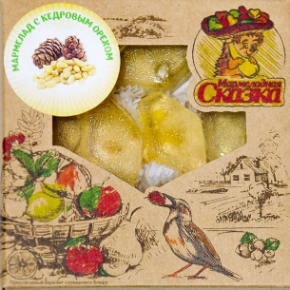 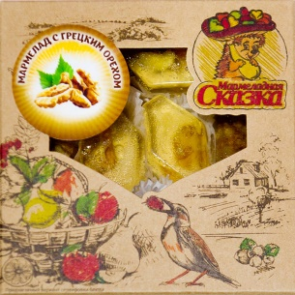
Мармелад формовой "с Кедровым орехом" | 3 месяца | 200г | 186
Мармелад в форме розочек "Сказка" (грецкий орех, курага, чернослив) | 3 месяца | 300г | 238 | 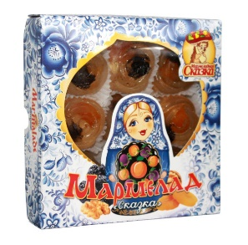 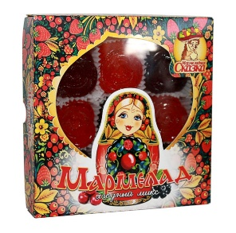 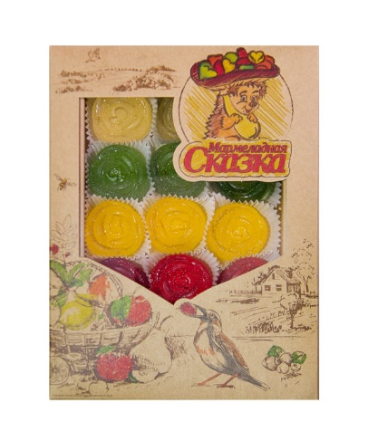
Мармелад в форме розочек "Матрёшка ягодное ассорти" (клюква, черника, малина, черноплодная рябина, брусника) | 3 месяца | 300г | 238
Мармелад в форме розочек "Ассорти фруктовое" | 3 месяца | 500г | 274
Детский фигурный мармелад на палочке 28 шт в боксе | 6 месяцев | 20г | 45 | 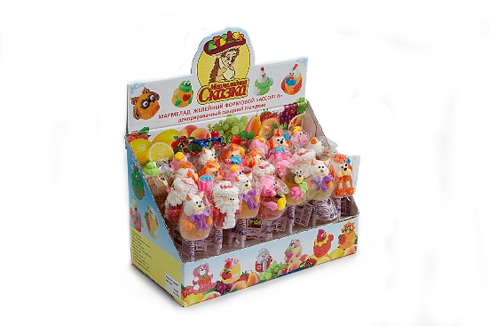
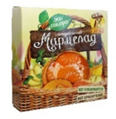
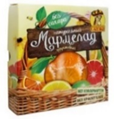
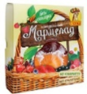
Ягодный мармелад на Фруктозе (клюква, облепиха, черника) | 3 месяца | 300г | 220
Фруктовый мармелад на Фруктозе (апельсин, грейпфрут, лимон) | 3 месяца | 300г | 220
Плодово-овощной мармелад на Фруктозе (ассорти плодово-овощное) | 3 месяца | 300г | 220
Зефир сказочный "Ассорти" (вишня, черная смородина, грейпфрут) | 3 месяца | 220г | 190 | 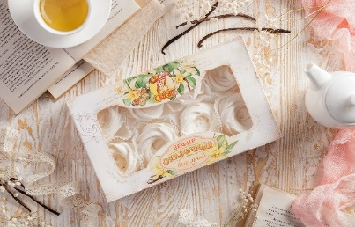 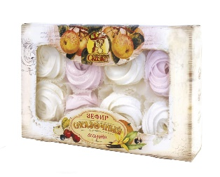
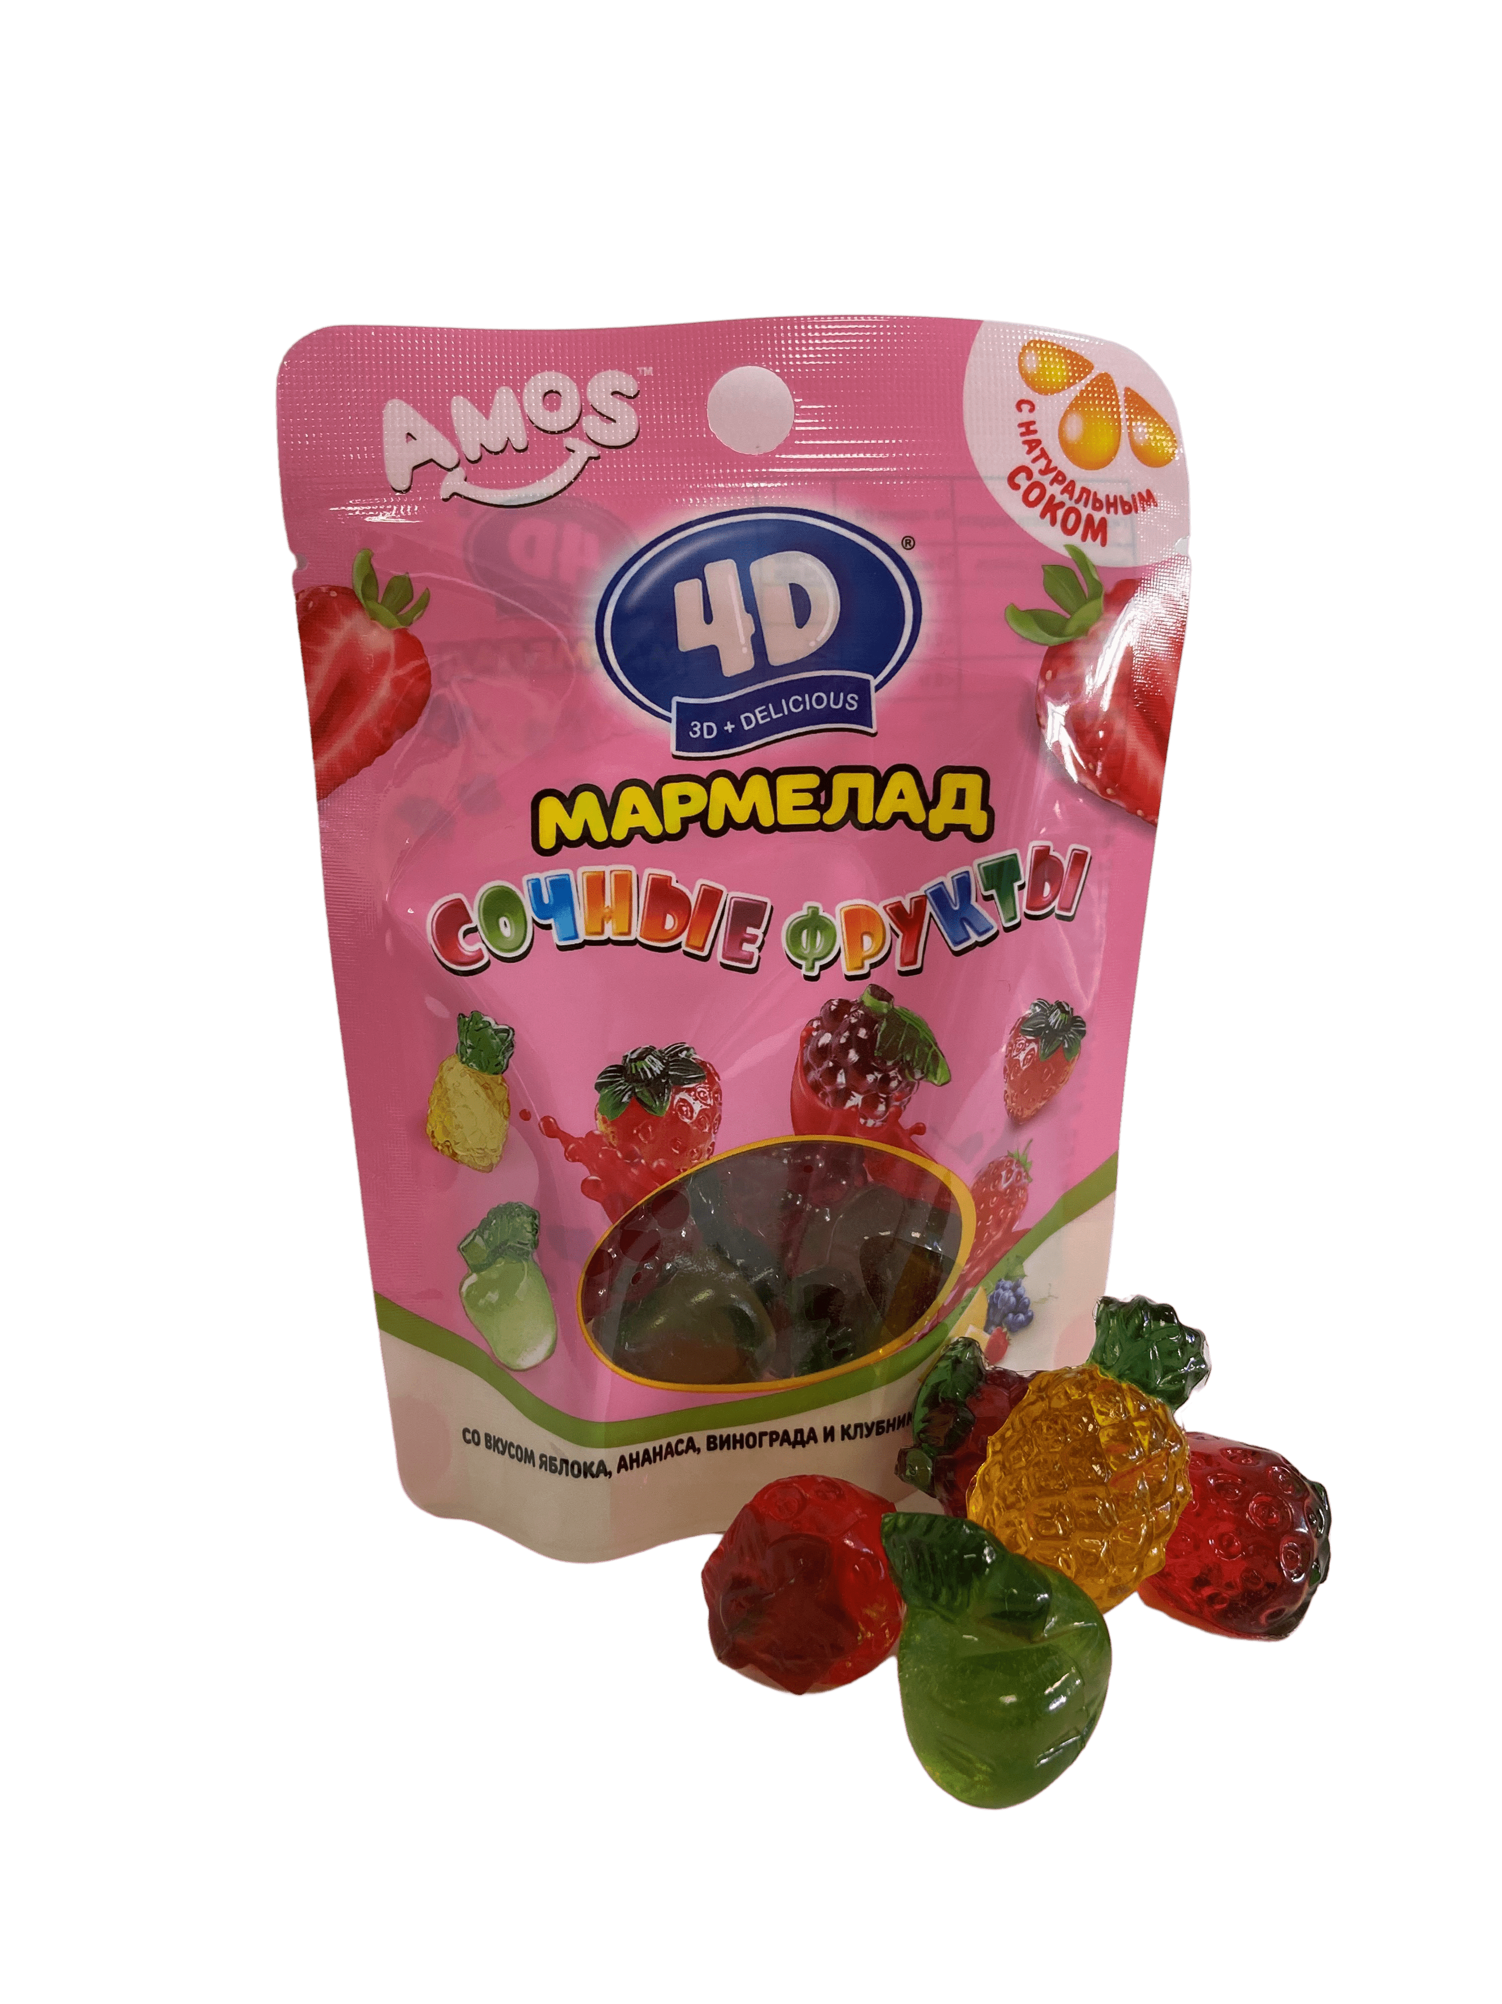
Жевательный мармелад
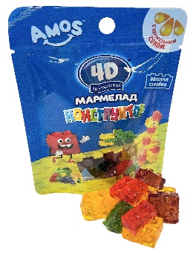
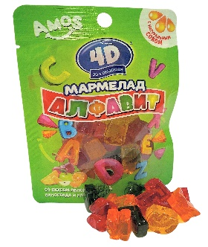
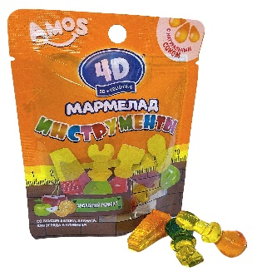
Мармелад жевательный "Конструктор" | 18 месяцев | 45г | 56
Мармелад жевательный "Алфавит" | 18 месяцев | 48г | 56
Мармелад жевательный "Инструменты" | 18 месяцев | 48г | 56
Мармелад жевательный "Сочные фрукты" | 18 месяцев | 48г | 56
Белёвские сладости
Белёвская Заварная пастила
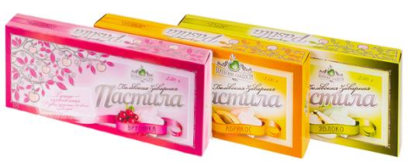
Заварная пастила Яблоко | 3 месяца | 250г | 113
Заварная пастила Груша | 3 месяца | 250г | 113
Заварная пастила Абрикос | 3 месяца | 250г | 113
Заварная пастила Брусника | 3 месяца | 250г | 113
 | 3 месяца | 3000 | 921
Заварная пастила Ванильная | 3 месяца | 250г | 113
 | 3 месяца | 3000г | 921
Белёвский Зефир |  |  |  | 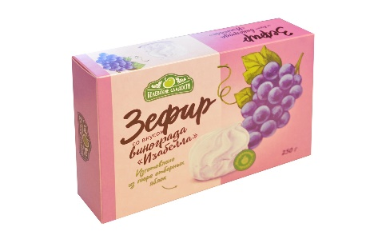 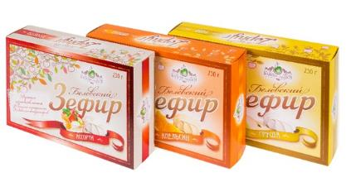 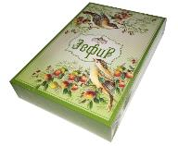 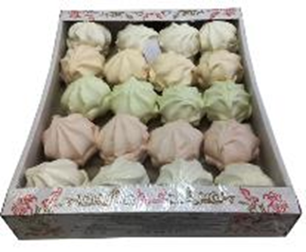 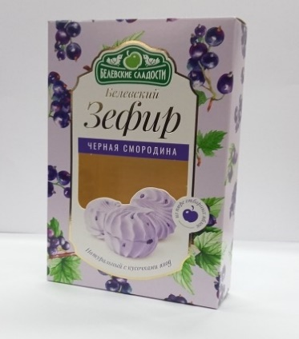 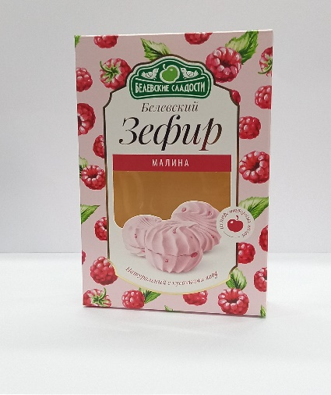
Зефир Ассорти | 3 месяца | 250г | 113
 | 3 месяца | 430г | 207
 | 3 месяца | 2000г | 785
 | 3 месяца | 800г | 295
Зефир Яблочный | 3 месяца | 250г | 113
 | 3 месяца | 2000г | 785
Зефир Апельсиновый | 3 месяца | 250г | 113
Зефир Мятный | 3 месяца | 250г | 113
Зефир Клубника со сливками | 3 месяца | 250г | 113
Зефир Грушевый | 3 месяца | 250г | 113
Зефир Ванильный | 3 месяца | 250г | 113
 | 3 месяца | 2000 | 785
Зефир Клюква | 3 месяца | 250г | 113
Зефир Детский | 3 месяца | 250г | 113
 | 3 месяца | 1000 | 785
Зефир Изабелла(Виноград) | 3 месяца | 250г | 113
Зефир Малина с кусочками ягод | 3 месяца | 250г | 150
 | 3 месяца | 1000г | 402
Зефир Чёрная смородина с кусочками ягод | 3 месяца | 250г | 150
 | 3 месяца | 1000г | 402
Зефир в шоколаде "Апельсиновый фреш" | 3 месяца | 250г | 171
Зефир в шоколаде "Райские яблочки" | 3 месяца | 250г | 171
Зефир в шоколаде "Ванильное наслаждение" | 3 месяца | 250г | 171
 | 3 месяца | 1000г | 419
Белёвский Мармелад
Мармелад "Гранатовый" | 3 месяца | 360г | 139
Мармелад "Вишнево-черничный" | 3 месяца | 360г | 139
Мармелад "Детский" | 3 месяца | 360г | 139
Белёвская пастила
Белёвская пастила классическая | 9 месяцев | 100г | 98
 | 9 месяцев | 175г | 163
 | 9 месяцев | 350г | 314
 | 9 месяцев | 1000г | 820
Белёвская пастила Постная | 4 месяца | 200г | 186
 | 4 месяца | 400г | 357
 | 9 месяцев | 1000г | 820
Белёвская пастила с Вишней | 9 месяцев | 100г | 98
 | 9 месяцев | 175г | 163
 | 4 месяца | 350г | 314
Белёвская пастила с Клюквой | 9 месяцев | 100г | 98
 | 9 месяцев | 175г | 163
 | 4 месяца | 350г | 314
Белёвская пастила с Малиной | 9 месяцев | 175г | 163
 | 4 месяца | 350г | 314
Белёвская пастила яблочная "Ассорти ягодное 7 вкусов" | 9 месяцев | 1000г | 820
Белёвская пастила Яблочная без сахара | 9 месяцев | 125г | 145
 | 9 месяцев | 250г | 274
 | 9 месяцев | 1000г | 964
Белёвская пастила без сахара с Вишней | 9 месяцев | 125г | 145
 | 9 месяцев | 250г | 274
Белёвская пастила без сахара с Брусникой | 9 месяцев | 125г | 145
 | 9 месяцев | 250г | 274
Белёвская пастила без сахара с Малиной | 9 месяцев | 125г | 145
 | 4 месяца | 250г | 274
Белёвская пастила без сахара с Черной смородиной | 9 месяцев | 125г | 145
 | 4 месяца | 250г | 274
Белёвская пастила Абрикосовая | 9 месяцев | 200г | 187
Белёвская пастила Сливовая | 4 месяца | 200г | 187
Белёвская пастила Грушевая | 9 месяцев | 200г | 187
Белёвская пастила Подарочная "Премиум 4 вкуса", 400 | 9 месяцев | 400г | 833
Белёвская пастила Подарочная "Премиум 4 вкуса" Шкатулка | 9 месяцев | 700г | 1191
Белёвская Хрустила
Хрустила Классическая | 12 месяцев | 70г | 98
 | 6 месяцев | 1000г | 1029
Хрустила Постная | 12 месяцев | 70г | 98
 | 6 месяцев | 1000г | 1029
Хрустила с Вишней и корицей | 12 месяцев | 70г | 98
Хрустила с Клюквой | 12 месяцев | 70г | 98
Хрустила с Малиной | 12 месяцев | 70г | 98
Хрустила Абрикосовая | 12 месяцев | 70г | 98
Хрустила Сливовая | 12 месяцев | 70г | 98
Хрустила Грушевая | 12 месяцев | 70г | 98
Хрустила Яблочная без сахара | 12 месяцев | 50г | 98
 | 6 месяцев | 1000г | 1339
Хрустила с Малиной без сахара | 12 месяцев | 50г | 98
Хрустила с Брусникой без сахара | 12 месяцев | 50г | 98
Конфеты "Белёвская птичка" |  |  |  | Птичка в индивидуальной упаковке, общий вес коробки - 3 кг
Конфеты "Белёвская птичка" Ассорти | 3 месяца | 300г | 183
Конфеты "Белёвская птичка" с шоколадным вкусом | 3 месяца | 1000г | 509
 |  | 300г | 183
Конфеты «Белёвская птичка» с ароматом ванили | 3 месяца | 3000г | 1574
 |  | 1000г | 509
 |  | 300г | 183
Рахат-лукум
Рахат-лукум с фундуком | 6 месяца | 250г | 187
Рахат-лукум "Ассорти" в кокосовой стружке | 6 месяца | 250г | 165
ЭкоПастила
Смоква
Смоква Яблочная от 30 шт | 12 месяцев | 30г | 44
Смоква Яблочно-сливовая от 30 шт | 12 месяцев | 30г | 44
Смоква Яблочно-абрикосова от 30 шт | 12 месяцев | 30г | 44
Смоква Яблочно-клюквенная от 30 шт | 12 месяцев | 30г | 44
Смоква Яблочно-смородиновая от 30 шт | 12 месяцев | 30г | 44
Смоква Яблочно-малиновая от 30 шт | 12 месяцев | 30г | 44
Смоква Яблочно-клубничная от 30 шт | 12 месяцев | 30г | 44
Смоква Яблочно-вишневая от 30 шт | 12 месяцев | 30г | 44
Детская смоква Яблочно-еживичная от 20 шт | 12 месяцев | 15г | 25
Детская смоква Яблочно-смородиновая от 20 шт | 12 месяцев | 15г | 25
Детская смоква Яблочная от 20 шт | 12 месяцев | 15г | 25
Детская смоква Яблочно-клубничная от 20 шт | 12 месяцев | 15г | 25
Детская смоква Яблочно-малиновая от 20 шт | 13 месяцев | 15г | 25
Детская смоква Яблочно-вишневая от 20 шт | 12 месяцев | 15г | 25
Яблочный сыр
Яблочный сыр с клюквой | 12 месяцев | 120г | 220
Яблочный сыр с грецким орехом | 12 месяцев | 120г | 220
Яблочный сыр с корицей и курагой | 12 месяцев | 120г | 220
Яблочный сыр с корицей и грецким орехом | 12 месяцев | 120г | 220
Компас Здоровья
Флаксы
Флаксы с яблоком и корицей | 12 месяцев | 120г | 174
Флаксы с клюквой | 12 месяцев | 120г | 174
Флаксы с томатом | 12 месяцев | 120г | 174
Флаксы с кэробом | 12 месяцев | 120г | 174
Сушки
Сушки с добавлением Ванили и Корицы бездрож. | 4 месяца | 200г | 95
Мармелэнд
Смоква- желейный мармелад без сахара
Смоква Апельсин (желейный мармелад) | 4 месяца | 160г | 167
Смоква Груша (желейный мармелад) | 4 месяца | 160г | 167
Смоква Крыжовник (желейный мармелад) | 4 месяца | 160г | 167
Смоква Клюква (желейный мармелад) | 4 месяца | 160г | 167
Натуральный мармелад
Натуральный мармелад Красная смородина | 4 месяца | 140г | 150
Натуральный мармелад Малина | 4 месяца | 140г | 150
Натуральный мармелад Клюква | 4 месяца | 140г | 150
Натуральный мармелад Брусника | 4 месяца | 140г | 150
Натуральный мармелад Ежевика | 4 месяца | 140г | 150
Натуральный мармелад Клубника | 4 месяца | 140г | 150
Натуральный мармелад Вишня | 4 месяца | 140г | 150
Натуральный мармелад Черника | 4 месяца | 140г | 150
Натуральный мармелад Абрикос | 4 месяца | 140г | 150
Натуральный мармелад Тыква | 4 месяца | 140г | 150
Цукаты Грейпрута
Цукаты Грейпрута | 8 месяцев | 200г | 200
Цукаты Грейпрута в глазури | 8 месяцев | 200г | 200
Фруктовый сыр
Фруктовый сыр Апельси/Грецкий орех | 6 месяцев | 250г | 183
Фруктовый сыр Апельси/Грецкий орех/Черная смородина/Имбирь | 6 месяцев | 250г | 183
Живые снеки
Зефир на фруктозе
Яблочный зефир "Классический" | 12 месяцев | 60г | 121
...

